信用交易
融资融券市场交易数据统计(2024-01-09)

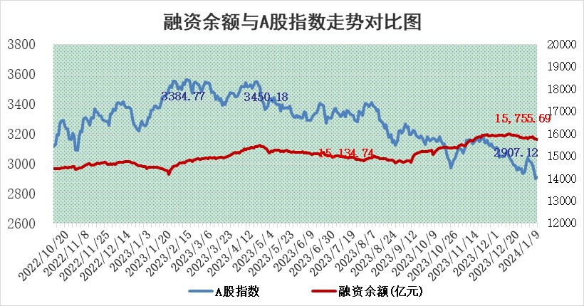
标的证券 | 融资融券余额（亿元） | 融资余额（亿元） | 融券余额（亿元） | 融资买入额（亿元） | 融资融券规模变化（亿元） | 融资余额增幅(‰) | 融券余额增幅(%)
统计数据 | 16,456.41 | 15,755.69 | 687.97 | 443.56 | -25.05 | -2.13 | 1.26

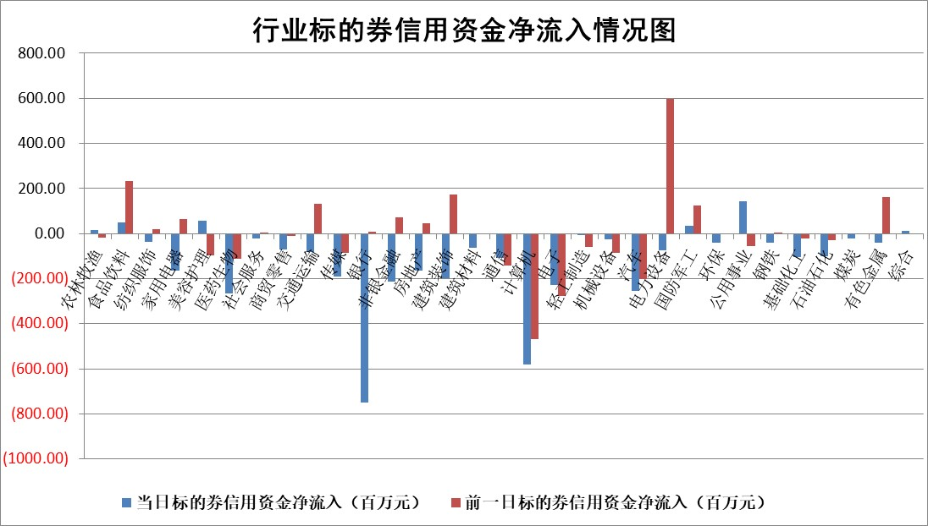

 |  |  |  |  |  |  |  | 2

标的基金代码 | 标的基金简称 | 融资余额/市值(%) | 融资余额增幅(%) | 融资买入额/成交金额(%) | （融资余额净增额-融券余额净增额）/市值(‱) | 融券余额降幅(%) | ABS[（融资余额净增额-融券余额净增额）/市值净增额-1](%)
159902 | 华夏中小板ETF | 0.00 | 0.00 | 0.00 | 0.00 | 0.00 | 100.00
159915 | 易方达创业板ETF | 4.83 | -0.45 | 32636.23 | -3.72 | -15.49 | 109.07
159919 | 嘉实沪深300ETF | 2.96 | 0.75 | 11.89 | 1.37 | -40.85 | 88.27
159920 | 华夏恒生ETF | 64.81 | -0.43 | 3.82 | -27.90 | -0.42 | 167.17
159922 | 嘉实中证500ETF | 0.90 | 5.90 | 9.05 | 10.31 | 2.16 | 7.64
159925 | 南方沪深300ETF | 1.94 | -1.57 | 0.07 | -3.09 | 0.00 | 151.19
159928 | 消费ETF | 1.22 | -0.16 | 3.28 | -0.21 | -0.17 | 100.84
159934 | 易方达黄金ETF | 231.34 | -0.07 | 7.86 | -15.40 | 0.00 | 41.63
159939 | 全指信息技术ETF | 1.09 | 2.23 | 95.20 | 2.39 | 0.21 | 111.28
159940 | 全指金融地产ETF | 0.13 | 0.00 | 0.00 | 0.00 | 0.00 | 100.00
159995 | 半导体芯片ETF | 3.39 | 0.40 | 121.83 | 1.26 | -0.48 | 96.46
159997 | 天弘中证电子ETF | 2.02 | 0.13 | 1.98 | 0.56 | 0.24 | 102.28
159998 | 天弘中证计算机主题ETF | 0.83 | -9.79 | 0.06 | -8.99 | -0.07 | 92.98
510050 | 华夏上证50ETF | 7.86 | -0.37 | 121.80 | -3.12 | -3.00 | 106.97
510180 | 华安上证180ETF | 0.56 | 0.11 | 1.09 | 0.10 | 14.73 | 99.59
510880 | 华泰柏瑞红利ETF | 0.35 | -3.77 | 2.45 | -0.71 | 17.05 | 101.34
510900 | 易方达恒生H股ETF | 80.86 | -0.06 | 3.01 | -4.52 | 0.00 | 131.06
511010 | 5年期国债ETF | 12.34 | -0.68 | 0.15 | -8.51 | 0.00 | 640.77
511380 | 可转债及可交换债券ETF | 10.26 | 0.33 | 37.88 | 3.38 | -0.13 | 172.41
512000 | 全指证券ETF | 9.02 | -0.89 | 18.25 | -8.07 | 0.19 | 62.16
512010 | 沪深300医药卫生ETF | 6.16 | -1.47 | 173.14 | -9.35 | -1.06 | 180.72
512070 | 沪深300非银ETF | 2.51 | 1.42 | 173.93 | 3.72 | 4.89 | 110.32
512400 | 南方中证申万有色金属ETF | 2.59 | 0.97 | 0.63 | -1.75 | -23.65 | 101.54
512580 | 广发中证环保产业ETF | 1.58 | 0.94 | 0.24 | 1.44 | -0.98 | 98.34
512660 | 国泰中证军工ETF | 3.94 | 1.26 | 9.08 | 6.06 | 4.44 | 94.28
512800 | 华宝中证银行ETF | 14.95 | 0.54 | 4.20 | 10.89 | 10.91 | 67.90
512980 | 广发中证传媒ETF | 1.20 | -1.66 | 77.66 | -1.87 | 1.07 | 90.32
515030 | 华夏中证新能源汽车ETF | 2.73 | -0.94 | 20.33 | -4.70 | -14.11 | 105.73
515050 | 华夏中证5G通信主题ETF | 1.40 | 0.42 | 3.19 | 0.07 | -20.33 | 99.90
515070 | 华夏中证人工智能ETF | 3.63 | 1.25 | 2.86 | 4.55 | 0.35 | 15.16
标的股票比较指标 |  | 融资余额/流通A股市值(%) | 融资余额增幅(%) | 融资买入额/成交金额(%) | （融资余额净增额-融券余额净增额）/流通A股市值(‱) | 融券余额降幅(%) | ABS[（融资余额净增额-融券余额净增额）/流通A股市值净增额-1](%)
前十名标的个股 |  | 阳光城 | 嘉寓股份 | 瑞斯康达 | 金沃股份 | 吉鑫科技 | 浩瀚深度
 |  | 搜于特 | 金沃股份 | 中国宝安 | 蕾奥规划 | 广西广电 | 宏微科技
 |  | 紫鑫药业 | 蕾奥规划 | 上海梅林 | 南京熊猫 | 德林海 | 百诚医药
 |  | 嘉凯城 | 菲利华 | 海油发展 | 新五丰 | 文峰股份 | 恒润股份
 |  | 宋都股份 | 联化科技 | 东北证券 | 瑞斯康达 | 京城股份 | 钜泉科技
 |  | 美好置业 | 南京熊猫 | 厦钨新能 | 秦川机床 | 三祥新材 | 百川畅银
 |  | 中天金融 | 星华新材 | 泸天化 | 英力股份 | 闽东电力 | 蓝盾光电
 |  | 庞大集团 | 英力股份 | 石化油服 | 华安鑫创 | 浙江世宝 | 菲利华
 |  | 泽达易盛 | 瑞斯康达 | 协鑫能科 | 欧圣电气 | 阳光照明 | 博瑞医药
 |  | 蓝光发展 | 宁波东力 | 电投能源 | 普源精电 | 新五丰 | 丽珠集团
后十名标的个股 |  | 步步高 | 龙软科技 | 中钨高新 | 奥雅股份 | 飞利信 | 神工股份
 |  | 鸿达兴业 | 浙海德曼 | 步步高 | 东方锆业 | 山大地纬 | 金龙汽车
 |  | 天沃科技 | 公元股份 | 鸿达兴业 | 新瀚新材 | 安必平 | 拓尔思
 |  | 金圆股份 | 迪哲医药 | 天沃科技 | 龙软科技 | 川润股份 | 汤臣倍健
 |  | 哈工智能 | 东方锆业 | 金圆股份 | 宇邦新材 | 诚达药业 | 密封科技
 |  | 正邦科技 | 青岛港 | 哈工智能 | 锦浪科技 | 和胜股份 | 浙江众成
 |  | 华铁股份 | 新瀚新材 | 正邦科技 | 百川畅银 | 粤万年青 | 超捷股份 | ;
 |  | 中国中期 | 浙江世宝 | 华铁股份 | 汉宇集团 | 兴源环境 | 金枫酒业
 |  | 慧辰股份 | 金刚光伏 | 中国中期 | 铜峰电子 | 长城科技 | 海优新材
 |  | 新华联 | 民生银行 | 慧辰股份 | 宇环数控 | 鸥玛软件 | 华安鑫创
说明：1.以上普通交易数据和信用交易数据皆以交易日收盘后数据为基准；2.上述标的证券总数据只计算标的证券市场总数据，不包括从标的证券中调出去标的证券数据，所以与交易所公布的总值略有不同； 3.上述行业采用申万一级行业分类；4.以上标的基金和标的个股中比较的6个指标值中：前5个（从左至右）为正向指标，值越大排名越靠前；第6个为逆向指标，值越小，排名越靠前；5.第6个指标中ABS[]表示求绝对值，其主要用于考量信用资金相对净流入对股价相对净变化的贡献程度；6.数据来源：wind，交易所。

 | 证券代码 | 新增融资余额 | 融资买入额 | 融资买入增幅前10
远大智能 | 002689 | 28175353 | 42268582 | 199%
亚太股份 | 002284 | 21555247 | 34242865 | 82%
赛诺医疗 | 688108 | 72122899 | 101076547 | 78%
湖南发展 | 000722 | 66023557 | 137112987 | 75%
柘中股份 | 002346 | 14584119 | 36845980 | 58%
国城矿业 | 000688 | 24683149 | 48240585 | 54%
兆新股份 | 002256 | 1985058 | 4066269 | 52%
凯美特气 | 002549 | 33806472 | 61340055 | 52%
华昌达 | 300278 | 13474542 | 19303225 | 48%
新华联 | 000620 | 27311937 | 39201759 | 43%

 | 证券代码 | 新增融资余额 | 融资买入额 | 融资买入增幅前10
兔宝宝 | 002043 | 73310337 | 89923983 | 334%
捷昌驱动 | 603583 | 26026415 | 31686727 | 262%
湘财股份 | 600095 | 94196837 | 132280449 | 252%
中谷物流 | 603565 | 49103883 | 60098371 | 234%
中青宝 | 300052 | 24215352 | 31377809 | 98%
顾家家居 | 603816 | 138518545 | 188424210 | 78%
喜临门 | 603008 | 31503289 | 48351944 | 77%
财信发展 | 000838 | 10831830 | 17666790 | 74%
苏州银行 | 002966 | 10578096 | 19143736 | 72%
金诚信 | 603979 | 23858538 | 36098133 | 60%

